Grafiek
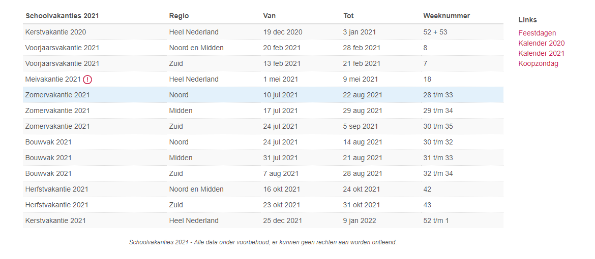
Januari
Februari
Maart
April
Mei
Juni
Juli
Augustus
September
Oktober
November
December
Gegevens | Totaal
W1 | 1.75
W 2 | 103
W 3 | 45.25
W 4 | 56
W 5 | 89.25
W 6 | 106.5
W 7 | 85
W 8 | 117.25
W 9 | 66
W 10 | 43.25
W 11 | 81.75
W 12 | 105.25
W 13 | 120
W 14 | 78.25
W 15 | 132.75
W 16 | 141.65
W 17 | 62
W 18 | 78.5
W 19 | 94.75
W 20 | 105.25
W 21 | 83.5
W 22 | 44.5
W 23 | 50.5
W 24 | 91.25
W 25 | 58.5
W 26 | 131
W 27 | 85.25
W 28 | 110.25
W 29 | 52.75
W 30 | 70
W 31 | 58.5
W 32 | 116.75
W 33 | 110.25
W 34 | 65.5
W 35 | 45.5
W 36 | 75.5
W 37 | 69.75
W 38 | 57
W 39 | 140.5
W 40 | 92.5
W 41 | 135.5
W 42 | 143.15
W 43 | 89
W 44 | 71.25
W 45 | 137.5
W 46 | 90.75
W 47 | 118.75
W 48 | 119
W 49 | 57.25
W 50 | 50.75
W 51 | 54.25
W 52 | 103.5

